E24 G4
 | 일 련 번 호 : |  | 사 업 자 등 록 | 106-86-40508 |  | 직 인
 | 수 신 : | 비즈피어 | 상 호 | ㈜ 인성아이티
 | 참 조 : | 조동진 선임님 | 대 표 | 남궁 훈
 | 전 화 : | 010-7455-7459 | 설 립 년 월 일 | 2005-12-14
 | 이 메 일 : | djcho@bizpeer.co.kr | 사 업 장 소 | 서울시 영등포구 양평로 22길 21 선유도코오롱디지털타워 203호, 204호
 | 견 적 일 자 : | 2022-04-19
 | 유 효 기 간 : | 견적일로 부터 7일 이내 | 업 태 | 서비스, 도소매
 | 납 기 : | 발주 후 5일 이내 | 종 목 | 컴퓨터 및 주변기기 외
 | 납 품 장 소 : | 귀사지정장소
 | 결 제 조 건 : | 현금결제
 | 합 계 금 액 : (V.A.T 포함) | ₩4,477,000

 | ※ 아래와 같이 견적합니다. |  |  |  |  | (단위 : 원, VAT별도 )

 | 품 목 Product | 품명 및 사양 Product Description | 소비자가 SR Price | 수량 Q'ty | 단 가 Unit Price | 합 계 Amount Price

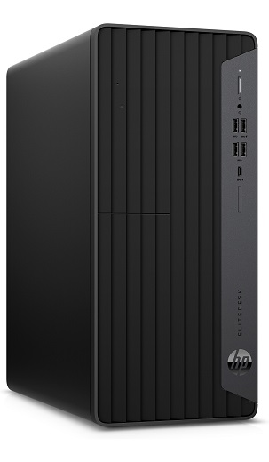
 | Desktop | HP EliteDesk 800 G8 Tower PC |  | 1 | 1,100,000 | 1,100,000 | 1,100,000 |  | 1,023,000
 | CPU | Intel Core i7- 11700 3200MHz (2.50-4.9GHz 8코어, 16스레드) |  |  |  |  | 120,000 |  | 120,000
 | Memory | 32(4*8)GB DDR4 |  |  |  |  | 1,220,000 |  | 1,143,000
 | HDD | 1TB SATA |  |  |  |  |  |  | 1,223,010
 | VGA | UHD 750
 | ODD | -
 | Network | Intel® I219LM GbE
 | Power | 550W
 | OS | Windows 10 Pro 64
 | Warranty | 3y
 | ACC | HP USB 320K Keyboard KOR / HP Wired 320M Mouse

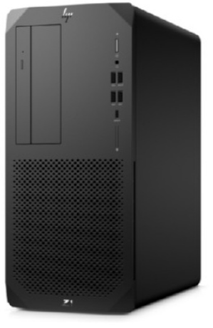
 | Desktop | [HP] Z1 Tower G6 8YH59AV |  | 1 | 1,300,000 | 1,300,000 | 1,285,000 | 1,320,000
 | CPU | Intel Core i7-10700 (2.9-4.7GHz, 16MB 캐시, 8코어, 16스레드) |  |  |  |  | 120,000 | 120,000
 | Memory | 32(4*8)GB DDR4 |  |  |  |  | 1,405,000 | 1,440,000
 | HDD | 1TB SATA
 | VGA | UHD 630
 | ODD | HP 9.5mm Slim DVD Writer 드라이브
 | Network | Intel® I219LM GbE
 | Power | 550W
 | OS | Windows 10 Pro
 | Warranty | 3y
 | ACC | HP USB 320K Keyboard KOR / HP Wired 320M Mouse

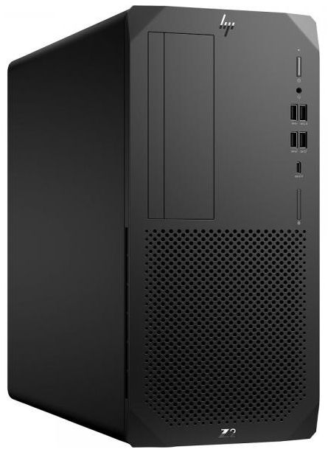
 | Desktop | [HP] Z2 Tower G5 9FR62AV |  | 1 | 1,670,000 | 1,670,000 | 1,670,000 | 1,730,000
 | CPU | 인텔 코어 i7-10700 프로세서 (2.9-4.7GHz, 16MB 캐시, 8코어, 16스레드) |  |  |  |  | 120,000 | 120,000
 | Memory | 32(4*8)GB DDR4 |  |  |  |  | 1,790,000 | 1,850,000
 | HDD | 1TB SATA
 | VGA | UHD 630
 | ODD | HP 9.5mm Slim DVD Writer 드라이브
 | Network | Intel® I219LM GbE
 | Power | 500W
 | OS | Windows 10 Pro
 | Warranty | 3y
 | ACC | HP USB 320K Keyboard KOR / HP Wired 320M Mouse

 | 비고 |  |  |  | 소 계 | ₩4,070,000
 |  |  |  |  | V. A. T | ₩407,000
 |  |  |  |  | 총 계 | ₩4,477,000

명판 및 직인 날인
 | 발 주 담 당 :
 | 연 락 처 :
 | 결 재 일 자 :
 | 배송주소지 :

 | ※ 영업담당 : | (주)인성아이티 담당자: 조은석 대리 hp : 010-7150-3840 e-mail : es.cho@insungit.com |  | 박지수
 | ※ 계좌정보 : | (주)인성아이티 국민은행 015437-04-007269 |  |  |  | 법인국민

※ 견적서를 검토하신 후 제품 발주를 원하시는 경우 명판을 날인하여 회신 주시기 바랍니다. (본 내용은 발주서 효력을 가집니다) 또는, 귀사 양식의 발주서를 팩스나 메일로 보내주시기 바랍니다. Fax. 02-707-2946

 | 소속인원
 | 김사무엘 | (주)인성아이티 담당자: 김사무엘 차장 hp : 010-9186-9100 e-mail : sme.kim@insungit.com
 | 민경준 | (주)인성아이티 담당자: 민경준 대리 hp : 010-7396-2331 e-mail : gj.min@insungit.com
 | 조은석 | (주)인성아이티 담당자: 조은석 대리 hp : 010-7150-3840 e-mail : es.cho@insungit.com
 | 박지나 | (주)인성아이티 담당자: 박지나 주임 hp : 010-9293-3840 e-mail : jn.park@insungit.com
 | 남재현 | (주)인성아이티 담당자: 남재현 사원 hp : 010-7191-1972 e-mail : jh.nam@insungit.com
 | 정영진 | (주)인성아이티 담당자: 정영진 사원 hp : 010-6370-3840 e-mail : yj.jeong@insungit.com

 | 담당자 | 영업담당자를 입력해 주세요.

 | 계좌정보
 | 법인국민 | (주)인성아이티 국민은행 015437-04-007269
 | 법인하나 | (주)인성아이티 하나은행 113-910037-92004
 | 법인기업 | (주)인성아이티 기업은행 384-038-4000

 | 개인국민 | (주)인성아이티 국민은행 209702-04-220632 홍승국
 | 개인하나 | (주)인성아이티 하나은행 113-180717-00208 남궁 훈
 | 계좌 | 해당 계좌를 입력해 주세요.

 | ₩4,477,000 | V.A.T포함

